Лист1
x | y | 1/x_i | 1/x_i^2 | y_i/x_i | y_найденное | ср кв
1 | 15 | 1 | 1 | 15 | 15.345374823 | 0.1192837685
2 | 11.8 | 0.5 | 0.25 | 5.9 | 10.870410184 | 0.86413722624
3 | 10 | 0.33333333333 | 0.11111111111 | 3.3333333333 | 9.3787553041 | 0.38594497218
4 | 9 | 0.25 | 0.0625 | 2.25 | 8.6329278642 | 0.13474195287
5 | 3.5 | 0.2 | 0.04 | 0.7 | 8.1854314003 | 21.953267407
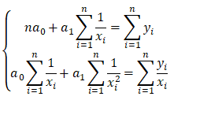
6 | 11 | 0.16666666667 | 0.027777777778 | 1.8333333333 | 7.8871004243 | 9.6901437682
21 | 60.3 | 2.45 | 1.4913888889 | 29.016666667 |  | 33.147519095

 |  |  |  |  |  |  | кол-во иксов
 |  |  |  |  |  |  | 6 | 2.45 |  | 60.3
 |  |  |  |  |  |  | 2.45 | 1.4913888889 |  | 29.016666667

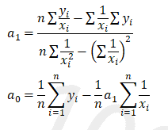
 |  |  |  |  |  |  | 0.50627062706 | -0.83168316832 | a0 = | 6.3954455446
 |  |  |  |  |  |  | -0.83168316832 | 2.0367751061 | a1 = | 8.9499292786

